جدول2
مقارنة إجمالي المساحة المزروعة ومجموع الانتاج ومتوسط الغلة للمحاصيل (القطن،الذرة الصفراء ،البطاطا) للقطاع الخاص على مستوى العراق للسنوات (2016-2021)
Cultivated Area Comparing to Production and AverageYield For (Cotton,Maize,Potatoes) at Iraq Level for (2016-2021)
جدول (2) |  |  |  | Table (2)
المحصول | السنوات | القطن | الذرة الصفراء | البطاطا
 | Year | Cotton | Maize | Potatoes
إجمالي المساحة المزروعة (100) دونم | *2016 | 6.97 | 3040 | 318
 | *2017 | 9.3 | 2228 | 384
 | *2018 | 1.3 | 558 | 246
 | **2019 | 0.26 | 5152 | 564
Total Cultivated Area (100) donum | 2020 | 0.6 | 4054 | 965
 | **2021 | 0.13 | 3259 | 767
الإنتاج (100) طن Production (100) Ton | *2016 | 0.84 | 2595 | 1907
 | *2017 | 0.86 | 1853 | 2668
 | *2018 | 0.37 | 633 | 1656
 | **2019 | 0.02 | 4732 | 3924
 | 2020 | 0.22 | 4193 | 6748
 | **2021 | 0.03 | 3744 | 4661
متوسط غلة الدونم (كغم/دونم) Average Yield (kg/donum) | *2016 | 120.5 | 853.9 | 5999.6
 | *2017 | 93.0 | 831.6 | 6939.4
 | *2018 | 280.3 | 1133.8 | 6744.4
 | **2019 | 76.9 | 918.3 | 6957.5
 | 2020 | 366.7 | 1034.3 | 6994.6
 | **2021 | 230.8 | 1148.8 | 6079.4
* عدا محافظة نينوى وقضاء (راوة، عنه) في محافظة الانبار والحويجة في محافظة كركوك بالاضافة الى عدم شمول جميع القرى في محافظتي صلاح الدين والانبار للاقضية المشمولة .

** عدم شمول بعض القرى في المحافظات (نينوى، كركوك، ديالى،الانبار، صلاح الدين) بسبب الوضع الأمني.

شكل 2،3
 | الذرة الصفراء
*2016 | 3040
*2017 | 2228
*2018 | 558
**2019 | 5152
2020 | 4054
**2021 | 3259

 | البطاطا
*2016 | 318
*2017 | 384
*2018 | 246
**2019 | 564
2020 | 965
**2021 | 767

* عدا محافظة نينوى وقضاء (راوة، عنه) في محافظة الانبار والحويجة في محافظة كركوك بالاضافة الى عدم شمول جميع القرى في محافظتي صلاح الدين والانبار للاقضية المشمولة .

** عدم شمول بعض القرى في المحافظات (نينوى، كركوك، ديالى،الانبار، صلاح الدين) بسبب الوضع الأمني.

شكل 4-5
 | القطن
*2016 | 0.84
*2017 | 0.86
*2018 | 0.37
**2019 | 0.02
2020 | 0.22
**2021 | 0.03

 | الذرة الصفراء
*2016 | 2595
*2017 | 1853
*2018 | 633
**2019 | 4732
2020 | 4193
**2021 | 3744

* عدا محافظة نينوى وقضاء (راوة، عنه) في محافظة الانبار والحويجة في محافظة كركوك بالاضافة الى عدم شمول جميع القرى في محافظتي صلاح الدين والانبار للاقضية المشمولة .

** عدم شمول بعض القرى في المحافظات (نينوى، كركوك، ديالى،الانبار، صلاح الدين) بسبب الوضع الأمني.

شكل 6-7
 | البطاطا
*2016 | 1907
*2017 | 2668
*2018 | 1656
**2019 | 3924
2020 | 6748
**2021 | 4661

 | شكل (7) Figure
 | متوسط الغلة بـ ( كغم ) لإجمالي المساحة لمحصول القطن للقطاع الخاص للسنوات (2016-2021)
 | Average Yield (Kg) For Cotton Crop for (2016-2021)
 | القطن
*2016 | 120.5
*2017 | 93.0
*2018 | 280.3
**2019 | 76.9
2020 | 366.7
**2021 | 230.8

* عدا محافظة نينوى وقضاء (راوة، عنه) في محافظة الانبار والحويجة في محافظة كركوك بالاضافة الى عدم شمول جميع القرى في محافظتي صلاح الدين والانبار للاقضية المشمولة.

** عدم شمول بعض القرى في المحافظات (نينوى، كركوك، ديالى،الانبار، صلاح الدين) بسبب الوضع الأمني.

شكل 8
 |  | شكل (8) Figure
متوسط الغلة بـ (كغم ) لإجمالي المساحة لمحصول الذرة الصفراء للقطاع الخاص للسنوات (2016-2021)
Average Yield (Kg) For Maize Crop for (2016-2021)

 | الذرة الصفراء
*2016 | 853.9
*2017 | 831.6
*2018 | 1133.8
**2019 | 918.3
2020 | 1034.3
**2021 | 1148.8

 | شكل (9) Figure
متوسط الغلة بـ (كغم ) لإجمالي المساحة لمحصول البطاطا للقطاع الخاص للسنوات (2016-2021)
Average Yield (Kg) For Potatoes Crop for (2016-2021)
 | البطاطا
*2016 | 5999.6
*2017 | 6939.4
*2018 | 6744.4
**2019 | 6957.5
2020 | 6994.6
**2021 | 6079.4

* عدا محافظة نينوى وقضاء (راوة، عنه) في محافظة الانبار والحويجة في محافظة كركوك بالاضافة الى عدم شمول جميع القرى في محافظتي صلاح الدين والانبار للاقضية المشمولة.

** عدم شمول بعض القرى في المحافظات (نينوى، كركوك، ديالى،الانبار، صلاح الدين) بسبب الوضع الأمني.

جدول ذرة عروتين)
المساحة المزروعة ومجموع الإنتاج ومتوسط الغلة لمحصول الذرة الصفراء للعروتين (الربيعية والخريفية) للقطاع الخاص حسب المحافظة لسنة 2021
Cultivated Area, Production and Average Yield for Spring and Autumn Maize for private Sector at Governorate level for 2021
جدول (4) |  |  |  |  |  |  |  | Table (4)
المحافظة | المساحة المزروعة (دونم) |  |  |  | الإنتاج (طن) | متوسط غلة الدونم (كغم/دونم) |  | Governorate
 | Cultivated Area (Dounm) |  |  |  |  | Average Yield (Kg/Donum)
 | إجمالي المساحة Total Area | المساحة المحصودة Harvested Area | المساحة المتضررة Damaged Area | مساحة العلف الأخضر Green Forage Area | Production (Ton) | لإجمالي المساحة Total Area | للمساحة المحصودة Harvested Area
نينوى* | 3693 | 3693 | 0 | 0 | 6504 | 1761.2 | 1761.2 | Ninevah
كركوك* | 156348 | 155770 | 578 | 0 | 237939 | 1521.9 | 1527.5 | Kirkuk
ديالى* | 2 | 0 | 0 | 2 | 0 | 0 | 0 | Diala
الانبار* | 23726 | 20587 | 1008 | 2131 | 15349 | 646.9 | 745.6 | Al_Anbar
بغداد | 23276 | 23140 | 0 | 136 | 15763 | 677.2 | 681.2 | Baghdad
بابل | 58805 | 54347 | 4458 | 0 | 53351 | 907.3 | 981.7 | Babylon
كربلاء | 3837 | 3099 | 230 | 508 | 3813 | 993.7 | 1230.4 | Karbala
واسط | 17058 | 15589 | 0 | 1469 | 8987 | 526.8 | 576.5 | Wasit
صلاح الدين* | 9481 | 9207 | 0 | 274 | 15254 | 1608.9 | 1656.8 | Salah al_den
النجف | 2 | 0 | 0 | 2 | 0 | 0 | 0 | Al-Najaf
القادسية | 3491 | 3383 | 108 | 0 | 2431 | 696.4 | 718.6 | Al-Qadisiya
المثنى | 748 | 572 | 152 | 24 | 307 | 410.4 | 536.7 | Al-Muthanna
ميسان | 24185 | 22195 | 0 | 1990 | 14377 | 594.5 | 647.8 | Maysan
البصرة | 1254 | 585 | 0 | 669 | 325 | 259.2 | 555.6 | Basrah
المجموع | 325906 | 312167 | 6534 | 7205 | 374400 | 1148.8 | 1199.4 | Total
* عدم شمول بعض القرى بسبب الوضع الامني

شكل (10)Figure
إجمالي المساحة المزروعة بـ (الدونم ) لمحصول الذرة الصفراء للعروتين (الربيعية والخريفية) للقطاع الخاص حسب المحافظة لسنة 2021

Cultivated Area(Donum) for Maize (Spring and autumn) at Governorates Level for 2021

شكل الذرة
 | شكل (11) Figure
كمية الانتاج بـ ( الطن ) لمحصول الذرة الصفراء للعروتين (الربيعية والخريفية) للقطاع الخاص حسب المحافظة لسنة 2021
 | Production (Ton) for Maize (Spring and Autumn) at Governorate level for 2021

 | الإنتاج (طن)
نينوى* | 6504
كركوك* | 237939
الانبار* | 15349
بغداد | 15763
بابل | 53351
كربلاء | 3813
واسط | 8987
صلاح الدين* | 15254
القادسية | 2431
المثنى | 307
ميسان | 14377
البصرة | 325

 | شكل (12) Figure
متوسط الغلة بـ ( كغم ) لإجمالي المساحة لمحصول الذرة الصفراء للعروتين (الربيعية والخريفية) للقطاع الخاص حسب المحافظة لسنة 2021
 | Average Yield (Kg) For Maize Crop at Governorates level for 2021
 | متوسط غلة الدونم (كغم/دونم)
نينوى* | 1761.2
كركوك* | 1521.9
الانبار* | 646.9
بغداد | 677.2
بابل | 907.3
كربلاء | 993.7
واسط | 526.8
صلاح الدين* | 1608.9
القادسية | 696.4
المثنى | 410.4
ميسان | 594.5
البصرة | 259.2

* عدم شمول بعض القرى بسبب الوضع الامني

خارطة الذرة
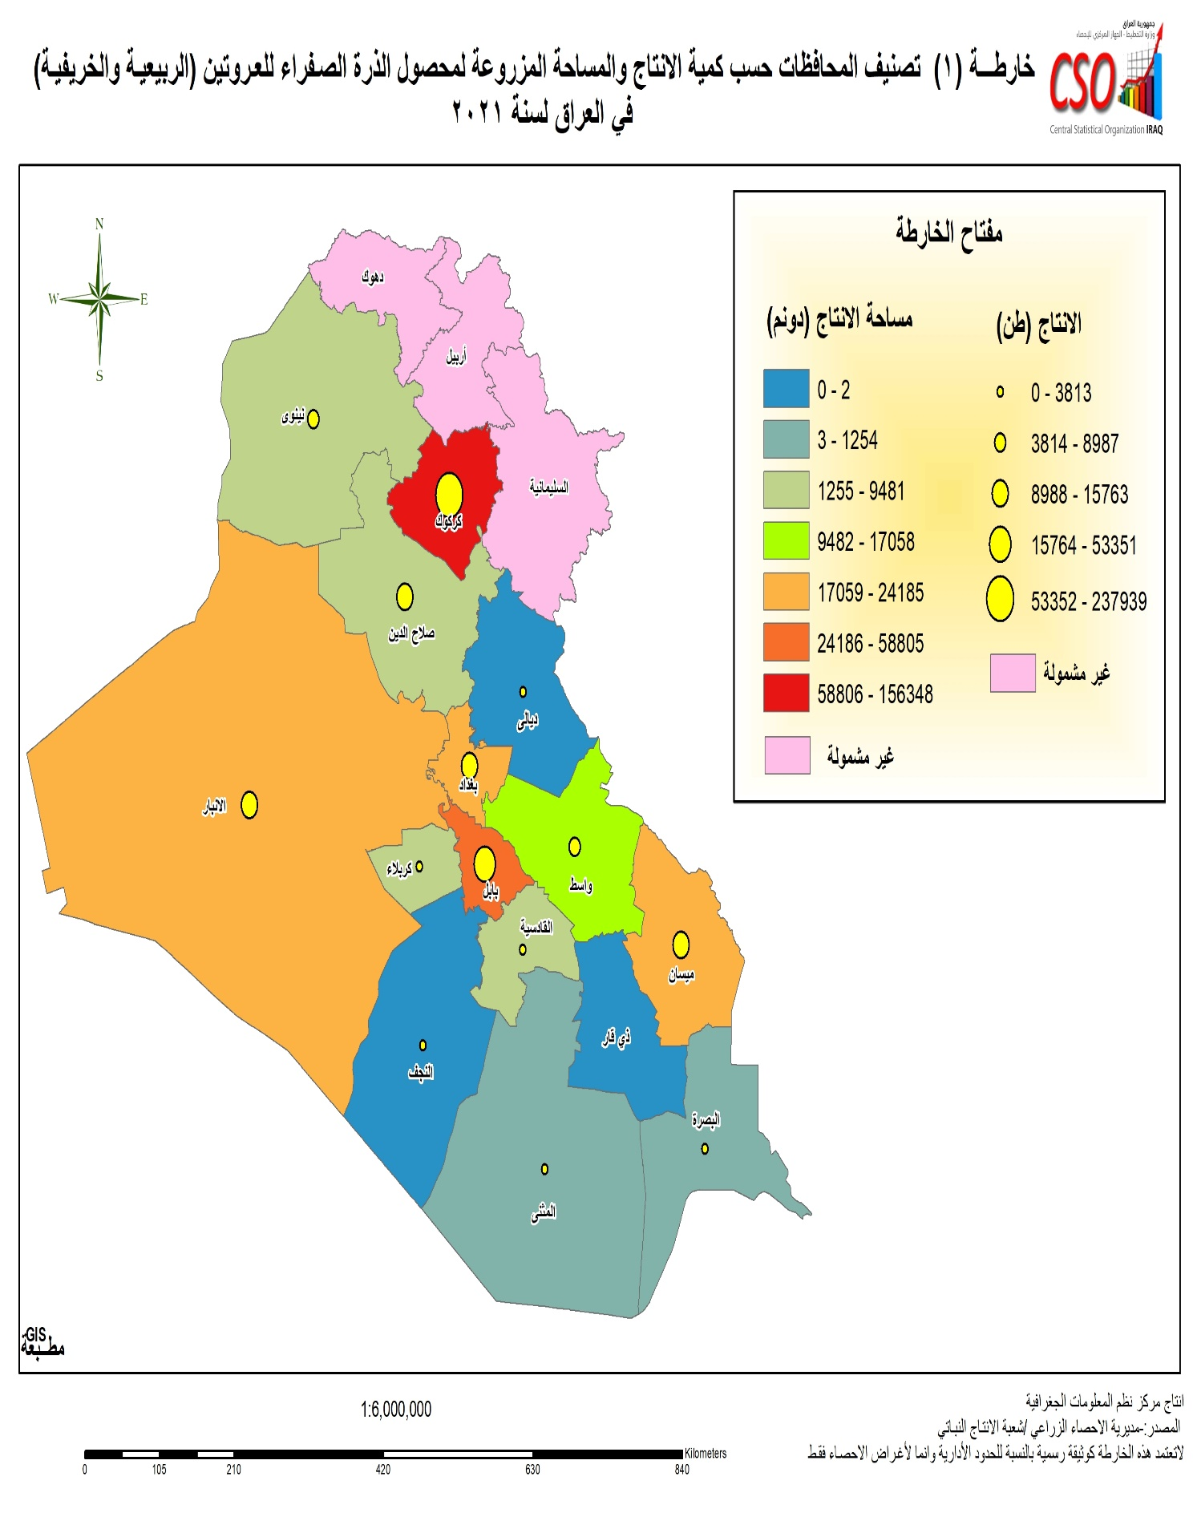

جدول 7 البطاطا عروتين
المساحة المزروعة ومجموع الإنتاج ومتوسط الغلة لمحصول البطاطا للعروتين (الربيعية والخريفية) للقطاع الخاص حسب المحافظة لسنة 2021
Cultivated Area,Production and Average Yield for Potatoes(Spring and Autumn) for private Sector at Governorate Level for 2021
جدول (7) |  |  |  |  |  |  | Table (7)
المحافظة | المساحة المزروعة (دونم) |  |  | الإنتاج (طن) | متوسط غلة الدونم (كغم/دونم) |  | Governorate
 | Cultivated Area (Dounm) |  |  |  | Average Yield (Kg/Donum)
 | إجمالي المساحة Total Area | المساحة المحصودة Harvested Area | المساحة المتضررة Damaged Area | Production (Ton) | لإجمالي المساحة Total Area | للمساحة المحصودة Harvested Area
نينوى* | 36455 | 36455 | 0 | 194945 | 5347.6 | 5347.6 | Ninevah
ديالى* | 1052 | 957 | 95 | 5028 | 4779.5 | 5253.9 | Diala
الانبار* | 2906 | 2887 | 19 | 17527 | 6031.3 | 6071.0 | Al_Anbar
بغداد | 30104 | 30099 | 5 | 201853 | 6705.2 | 6706.3 | Baghdad
بابل | 3630 | 3630 | 0 | 31549 | 8691.2 | 8691.2 | Babylon
كربلاء | 52 | 52 | 0 | 463 | 8903.8 | 8903.8 | Karbala
واسط | 2345 | 2345 | 0 | 13700 | 5842.2 | 5842.2 | Wasit
صلاح الدين* | 64 | 64 | 0 | 519 | 8109.4 | 8109.4 | Salah al_den
النجف | 2 | 2 | 0 | 17 | 8500.0 | 8500.0 | Al-Najaf
القادسية | 63 | 63 | 0 | 526 | 8349.2 | 8349.2 | Al-Qadisiya
المجموع | 76673 | 76554 | 119 | 466127 | 6079.4 | 6088.9 | Total
* عدم شمول بعض القرى بسبب الوضع الامني

شكل (13) Figure
إجمالي المساحة المزروعة بـ ( الدونم ) لمحصول البطاطا للعروتين (الربيعية والخريفية) للقطاع الخاص حسب المحافظة لسنة 2021
Cultivated Area(Donum) for Potatoes (Spring and Autumn) at Governorate Level for 2021

شكل10،11
 | شكل (14) Figure
 | كمية الانتاج بـ (الطن) لمحصول البطاطا للعروتين (الربيعية والخريفية) للقطاع الخاص حسب المحافظة لسنة 2021
 | Prouction (Ton) For Potatoes (Spring and Autumn) at Governorates level for 2021
 | الإنتاج (طن)
نينوى* | 194945
ديالى* | 5028
الانبار* | 17527
بغداد | 201853
بابل | 31549
كربلاء | 463
واسط | 13700
صلاح الدين* | 519
النجف | 17
القادسية | 526

 | شكل (15) Figure
متوسط الغلة بـ ( كغم ) لأجمالي المساحة لمحصول البطاطا للعروتين (الربيعية والخريفية) للقطاع الخاص حسب المحافظة لسنة 2021
 | Average Yield(Kg) for Potatoes (Spring and Autumn) at Governorate Level for 2021

 | متوسط غلة الدونم (كغم/دونم)
نينوى* | 5347.6
ديالى* | 4779.5
الانبار* | 6031.3
بغداد | 6705.2
بابل | 8691.2
كربلاء | 8903.8
واسط | 5842.2
صلاح الدين* | 8109.4
النجف | 8500.0
القادسية | 8349.2

 | * عدم شمول بعض القرى بسبب الوضع الامني

خارطة البطاطا
